2
2 地区生产总值

指 标 | 2024年 |  | 2025年一季度
 | 绝对量 (亿元） | 增速(%) | 绝对量 (亿元） | 增速(%)
地区生产总值 | 26314.6 | 5.8 | 5815.5 | 5.4
第一产业 | 2872.6 | 5.6 | 176.6 | 5.2
第二产业 | 11604.4 | 7.0 | 2547.4 | 6.4
第三产业 | 11837.6 | 4.9 | 3091.5 | 4.6
注：生产总值及分产业增加值由国家统计局统一核算我区数据。
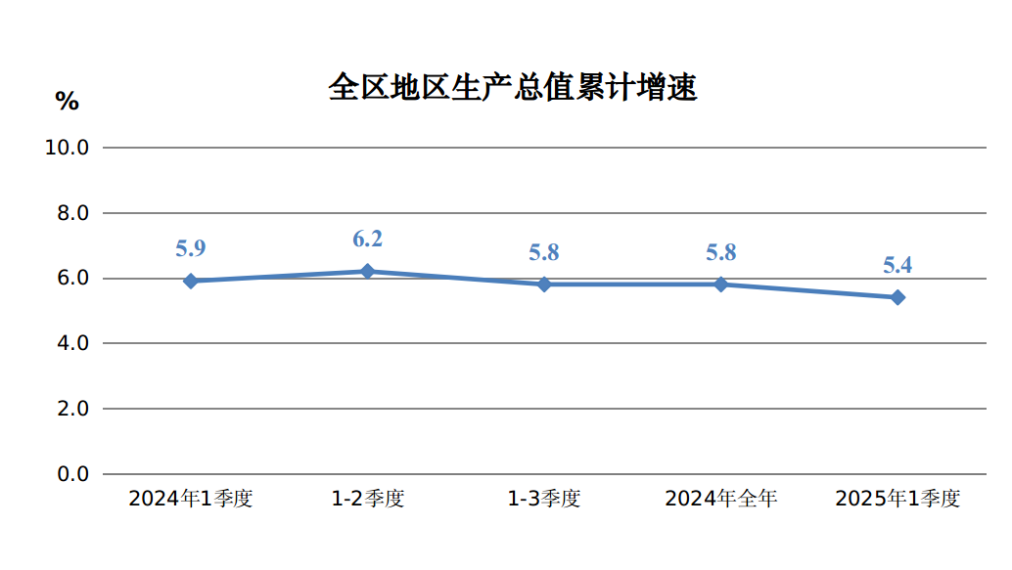

3
规模以上工业增加值增速、产品销售率 3

指 标 | 2025年
 | 1-2月 | 1-3月
规模以上工业增加值增速(%) | 5.8 | 7.0
按轻重工业分
轻工业 | 6.0 | 8.6
重工业 | 5.8 | 6.8
按经济类型分
国有控股企业 | 6.2 | 7.1
民营企业 | 4.7 | 6.3
按主要板块分
原材料制造业 | 10.0 | 9.7
消费品制造业 | 5.4 | 8.2
装备制造业 | 40.5 | 32.5
制造业其他行业 | 6.2 | 7.2
按三大门类分
采矿业 | 2.5 | 4.9
制造业 | 10.3 | 10.7
电力、热力燃气及水的生产和供应业 | 7.1 | 6.2
工业产品销售率(%) | 94.0 | 93.8
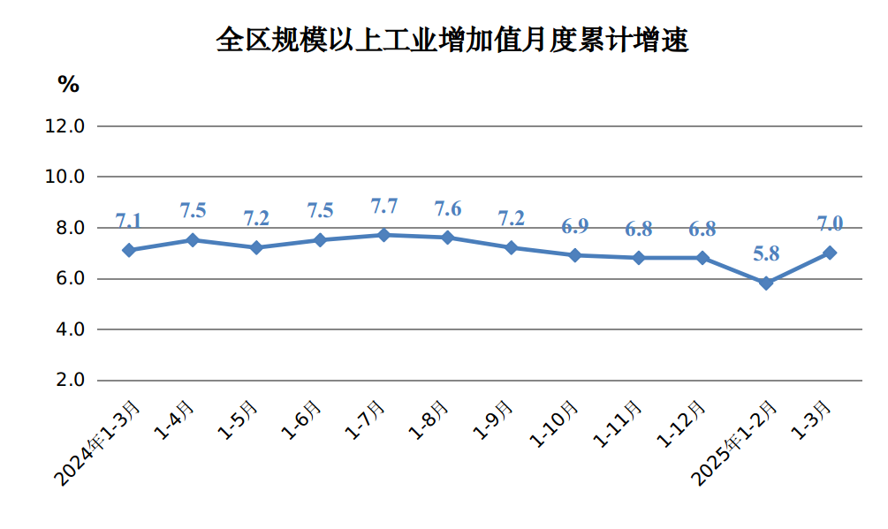

7
用电量 7

指 标 | 2025年 1-2月 2025年 1-2月 2025年 1-3月 2025年 1-3月
 | 1-2月 |  | 1-3月
 | 绝对量 (亿千瓦时) | 增速(%) | 绝对量 (亿千瓦时) | 增速(%)
全社会用电量 | 889.0 | 2.7 | 1344.5 | 3.1
第一产业 | 10.8 | 10.8 | 15.3 | 10.6
第二产业 | 767.4 | 1.7 | 1166.3 | 2.3
工业 | 765.2 | 1.8 | 1162.8 | 2.4
#制造业 | 573.8 | 1.2 | 878.5 | 1.6
建筑业 | 2.3 | -15.5 | 3.8 | -12.0
第三产业 | 64.3 | 6.0 | 96.4 | 6.5
居民生活用电量 | 46.5 | 12.6 | 66.5 | 10.7
城镇 | 26.0 | 1.7 | 38.6 | 1.0
乡村 | 20.4 | 30.2 | 27.9 | 27.5
注：用电量数据由内蒙古电力行业协会提供。
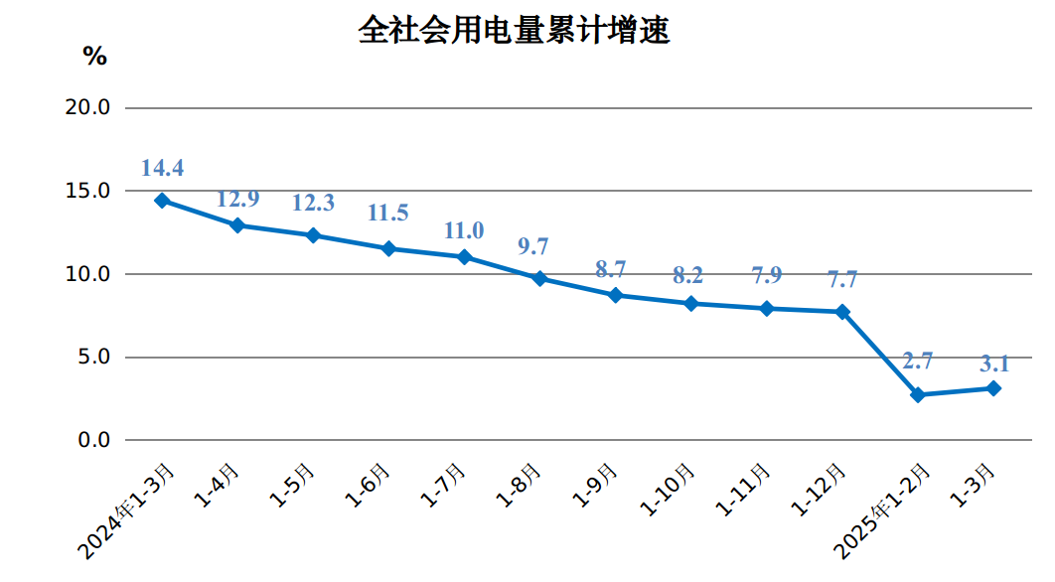

11
社会消费品零售总额增速 11

指 标 | 2025年
 | 1-2月 | 1-3月
社会消费品零售总额增速（%） | 5.2 | 6.7
实物商品网上零售额 | - | 9.2
按类值分(限额以上企业)
#粮油、食品类 | 5.4 | 5.9
烟酒类 | 14.4 | 16.6
服装、鞋帽、针纺织品类 | 3.9 | 5.7
化妆品类 | -10.7 | -10.3
金银珠宝类 | -32.4 | -28.8
家用电器和音像器材类 | 22.5 | 35.4
中西药品类 | 0.8 | 0.9
书报杂志类 | 34.7 | 8.3
石油及制品类 | 3.8 | 1.7
汽车类 | 9.5 | 21.9
